公司广告板制作
类目 | 尺寸材质 |  | 价格 | 购买链接 | 效果
形象墙 | 403mm*403mm 403mm*154mm 98mm*1278mm 有发票 含上门安装费用 |  | 1000 | 付款链接 | 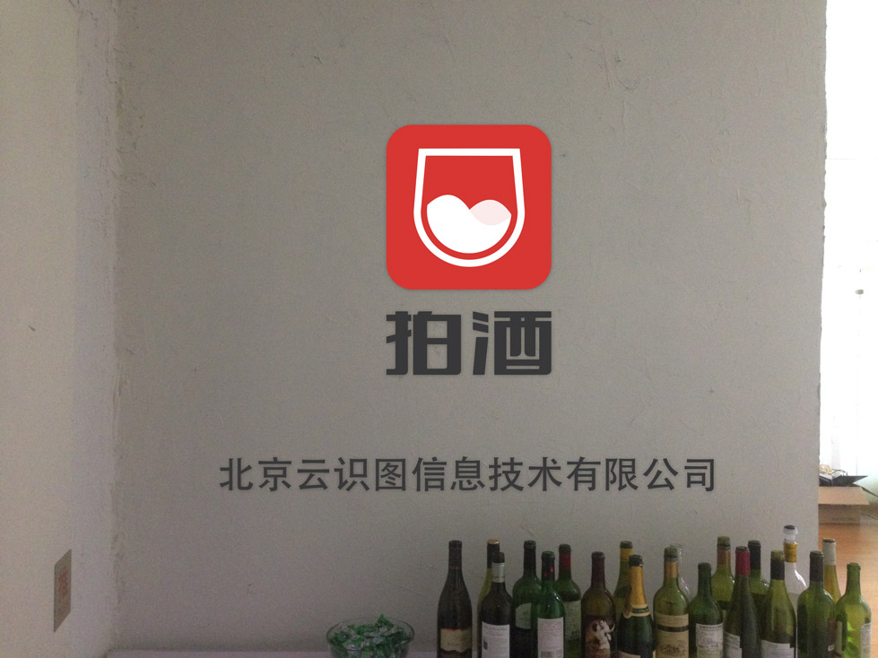 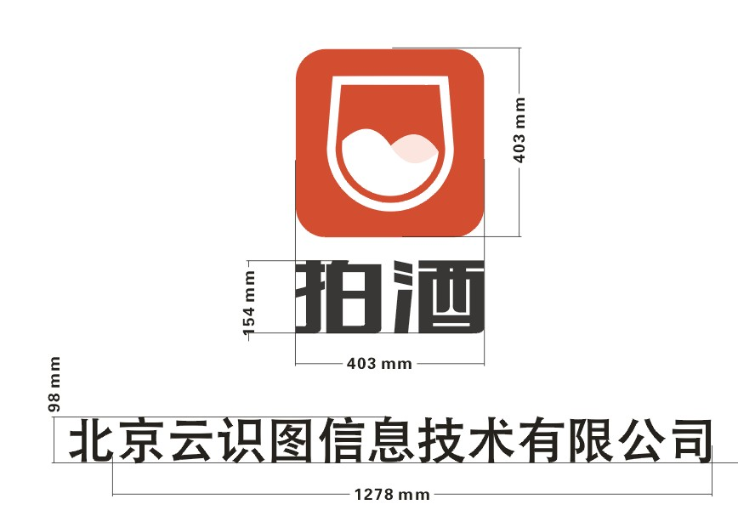

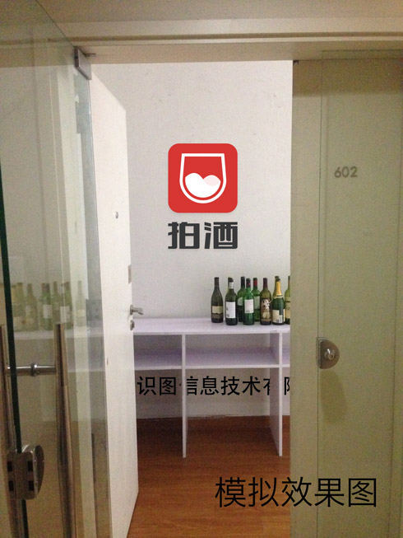

一楼pvc 指示牌 | 60cm*10cm*5mm

名片 2盒 | 8cm*8cm 切圆角 环保纸300克 UV工艺 |  | 150

 |  | 小计 | 1150

采购清单
 | 图片 | 类目 | 单价 | 数量 | 小计 | 链接 | 备注
高脚桌椅 | 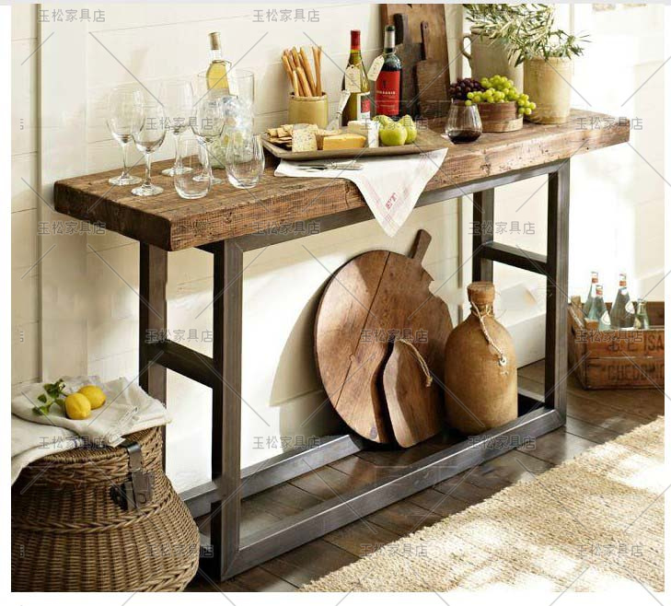 | 高脚桌 （150*40*100） | 1200 | 1 | 1200 | 购买地址

 |  | 高脚椅 | 200 | 4 | 800 | 购买地址

 |  |  |  | 总计 | 2000
植物 | 无 | 千叶兰 （塑料盆） | 22 | 2 | 44 | 购买地址 | 厨房*1 ceo办公窗口区*1

 |  | 绿萝 （塑料盆） | 20.7 | 3 | 62.1 | 购买地址 | 会议室*1 ceo办公窗口区*1

 |  | 栀子花 （塑料盆） | 31.68 | 3 | 95.04 | 购买地址 | 办公桌植物

 |  | 长寿花 （塑料盆） | 21.78 | 2 | 43.56 | 购买地址

 |  | 单颗芦荟 （塑料盆） | 15.2 | 2 | 30.4 | 购买地址

 |  | 水培吊兰 （玻璃瓶） | 35 | 2 | 70 | 购买地址 | 会议室*1

 |  | 节节高盆栽 （大八节） | 125 | 1 | 125 | 购买地址 | 办公桌植物

 |  | 薄荷 （白瓷瓶） | 26 | 1 | 26 | 购买地址

 |  | 情人泪 （塑料盆） | 22 | 1 | 22 | 购买地址

 |  |  |  | 总计 | 518.1 | 店铺满500赠送喷水壶
壁饰 | 无 | 坤舆万国地图 （140*60） | 238.8 | 1 | 238.8 | 购买地址 | 过道走廊

 |  | 红酒杯架 | 46 | 1 | 46 | 购买地址 | 厨房

 |  | 菜板 （大款长方砧板刻字、刻LOGO） | 33 | 1 | 33 | 购买地址 | 厨房 （切水果用）

 |  | 草编收纳篮 （中号） | 27.65 | 7 | 193.55 | 购买地址 | 办公区置物篮一人一只

 |  |  |  | 总计 | 511.35

 |  |  |  | 数量 | 32
 |  |  |  | 总计 | 3029.45

